内网穿透
内网穿透配置 | 避免直传大文件！流量有限！！ | linux-下载北航云盘 | 用户任意，若无，可参考服务器群查看页面

服务器别名 | ip | 端口 | 备注
30902 | 467830y6j3.zicp.vip | 57009 | 花生壳盒子
30901 | 467830y6j3.zicp.vip | 32027 | 花生壳盒子
509 | 370581k45d.wicp.vip | 57526 | linux-花生壳
 |  |  | 备选：sakura-frp注册随便找个机器运行

传大文件请用北航云盘或腾讯COS盘等直链静态文件服务器或校内互传
mobaxterm自带的端口转发映射
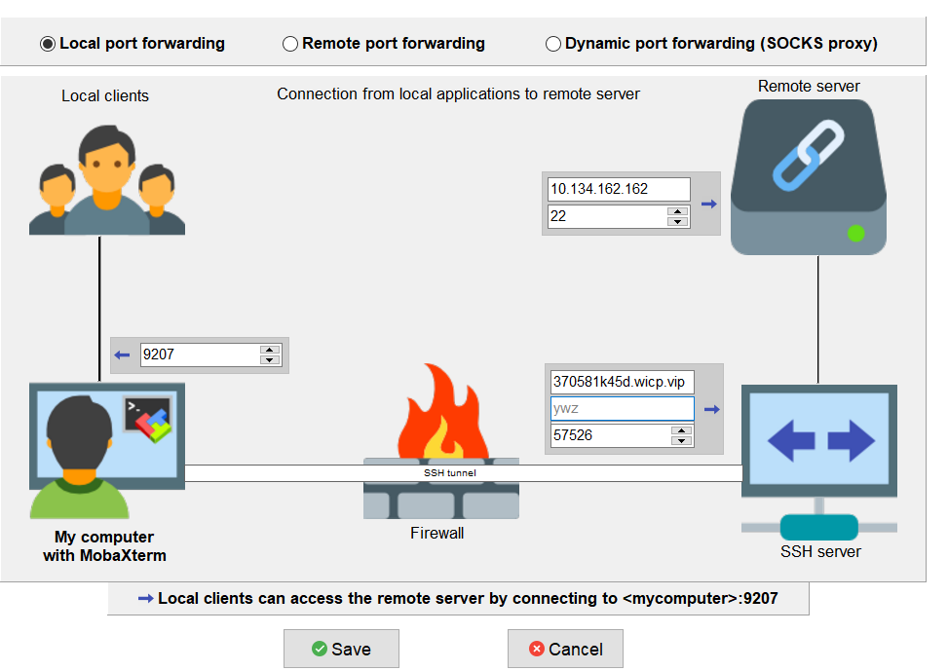

mobaxterm自带的跳板机配置
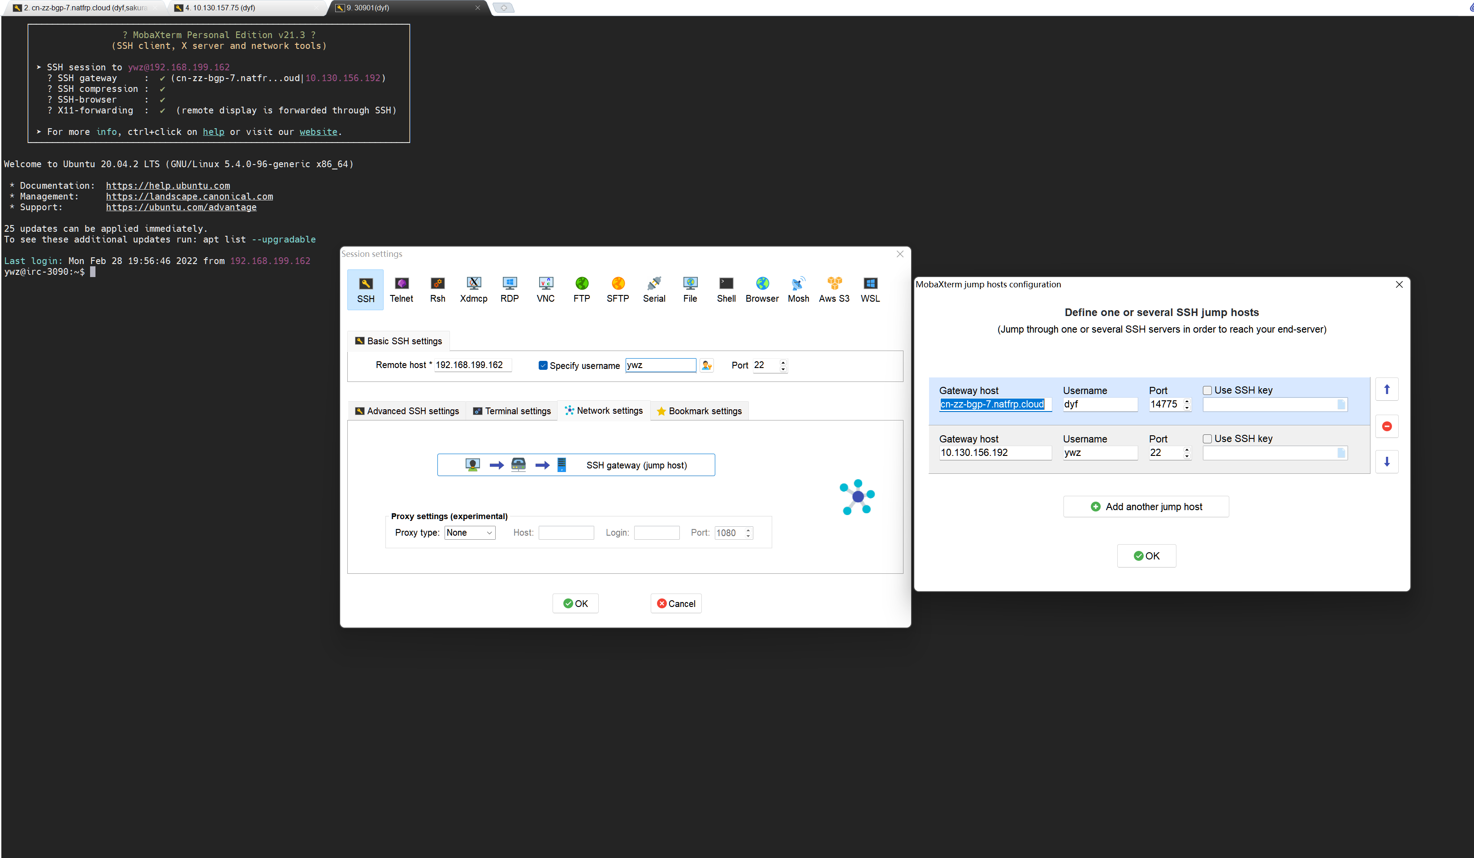

↓其他使用情况可参考↓
玩转跳板机

非22端口穿透查看/TensorboardX面板远程查看
或eg: 本机输入类似ssh -L 127.0.0.1:8008:127.0.0.1:6006 user@frp0.buaamc2.net -p 3000
其中127.0.0.1:8008是本机B对应的ip端口，127.0.0.1:6006是远端要转发的C机对自己的ip+端口
user是用户名，frp0.buaamc2.net和-p 3000可以换成对应B--(ssh)->C机远程对应的ip/域名和端口(默认22)

ssh高级命令解释
机器自搭推荐方式： | 花生壳软件/花生壳盒子 | sakura-frp | 公网服务器自搭frp

